PD
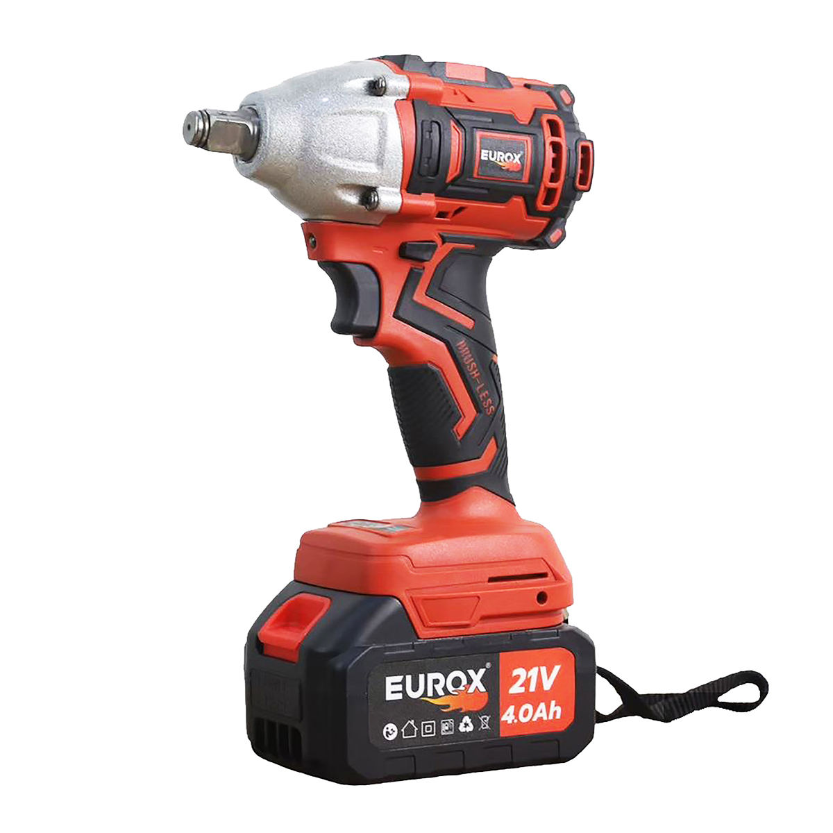
เลขที่ SKU : 05-060-011 วันที่ : 21/09/2023
1. ข้อมูลสินค้า |  |  |  | รูปสินค้า
ประเภท (กลุ่มหลัก) | เครื่องมือไฟฟ้าไร้สาย | ประเภท (กลุ่มรอง) | เลื่อยจิ๊กซอไร้สาย
ชื่อภาษาไทย | บล็อคแบต 21V ไร้แปรงถ่าน EUROX ZX II | ชื่อภาษาอังกฤษ
รหัสสินค้า | 05-060-011 | Barcode | 8859007713947
สถานะสินค้า | M | รหัสทีมขาย
รุ่น (Model) |  | ยี่ห้อ | EUROX
สีตัวสินค้า | แดง | สีของบรรจุภัณฑ์ | ขาว - แดง
ทำจากวัสดุ | เหล็ก | ประเทศผู้ผลิต | PRC

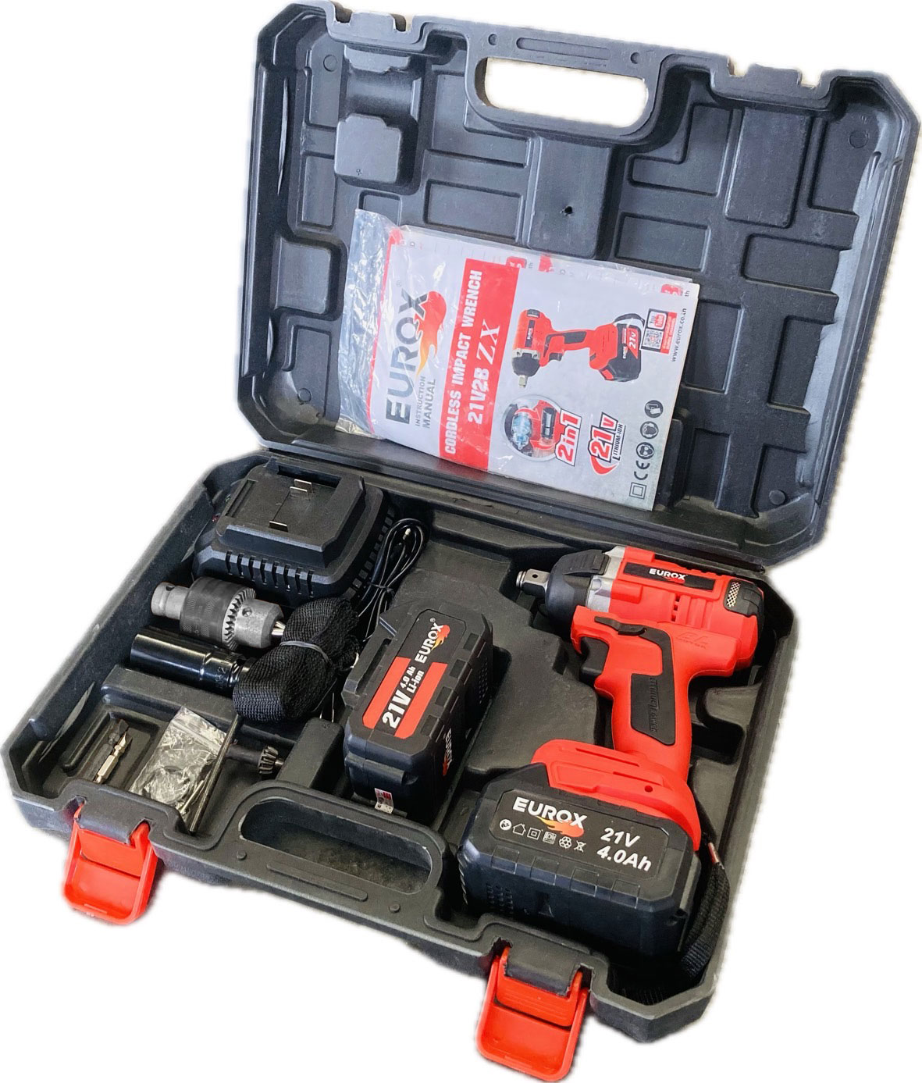
2. คุณสมบัติ
ความเร็วรอบ | 0-2,300 |  |  | รูปบรรจุภัณฑ์
แบตเตอรี่ | 21 โวลต์ 4.0 Amp | ปรับทำงาน | ซ้าย - ขวา
แรงบิด | 350 นิวตัน

3. รายละเอียดบรรจุภัณฑ์
ขนาดสินค้า (ซม.) | 15.5x7.9x25 (ไม่รวมบรรจุภัณฑ์) | น้ำหนักสินค้า (กก.) | 2.3 (ไม่รวมบรรจุภัณฑ์)
ขนาดกล่อง 1 (ซม.) | 40x11x30 | ขนาดบรรจุ (กล่อง) | 1 PCS
ขนาดกล่อง 2 (ซม.)
 |  | น้ำหนักรวมสินค้า (กก.) | 3.5
บาร์โค้ดกล่อง |  | ขนาดลัง (ซม.) | 49x35x30.5
ขนาดบรรจุ (ลัง) | 5 | น้ำหนักลังรวมสินค้า (กก.) |  | อุปกรณ์ภายในกล่อง
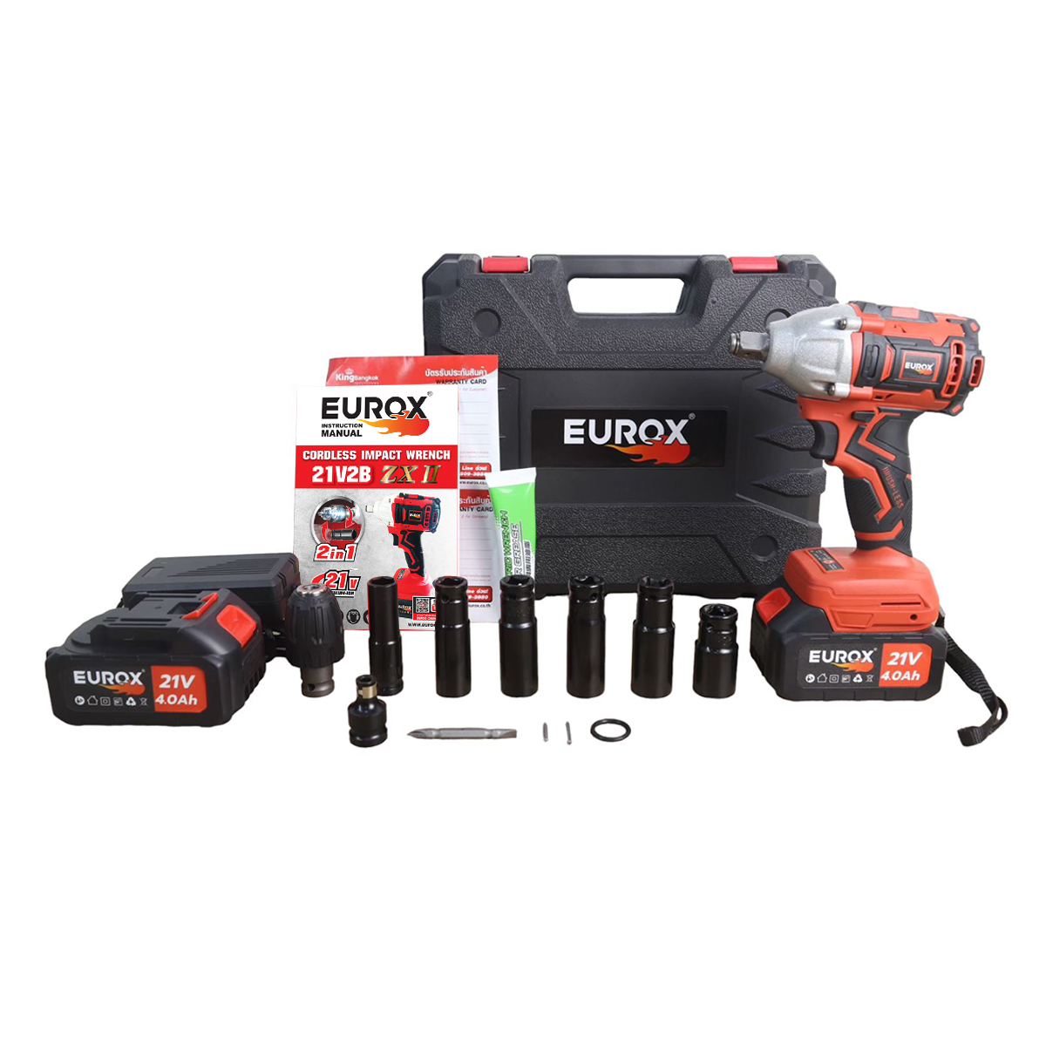
4. อุปกรณ์ภายในกล่อง
- คู่มือการใช้งาน - ใบรับประกัน 6 เดือน - แบตเตอรี่แบน 2 ก้อน - แท่นชาร์จไฟฟ้า - ลูกบล็อก - ดอกไขควง - ดอกจำปา - หัวล็อกดอก

5. วิธีการใช้งาน
ใช้สำหรับขันชิ้นส่วนรถยนต์ ซ่อมเครื่องยนต์ เครื่องจักร งานซ่อมบำรุงทั่วไป

6. จุดเด่น จุดขาย ของสินค้า
- แบตเตอรี่ 2 ก้อน - มีสวิทช์ปรับหมุนซ้าย / ขวา ง่ายต่อการใช้งาน - ใช้งานสะดวก น้ำหนักเบา ประสิทธภาพการใช้งานสูง - โครงสร้างมีน้ำหนักเบา มีความแข็งแรงสูงเหมาะกับการใช้งานทั่วไป - รูปแบบไร้สายพกพา ไปใช้งานสะดวก - บล็อกไร้สาย เหมาะสำหรับขันหรือคลายน็อต - สกรู - การชาร์จแบตเตอรี่ สามารถใช้ได้ ทั้งแบบ ชาร์จเร็ว และชาร์จธรรมดา
 |  |  |  | รูปลังสินค้า
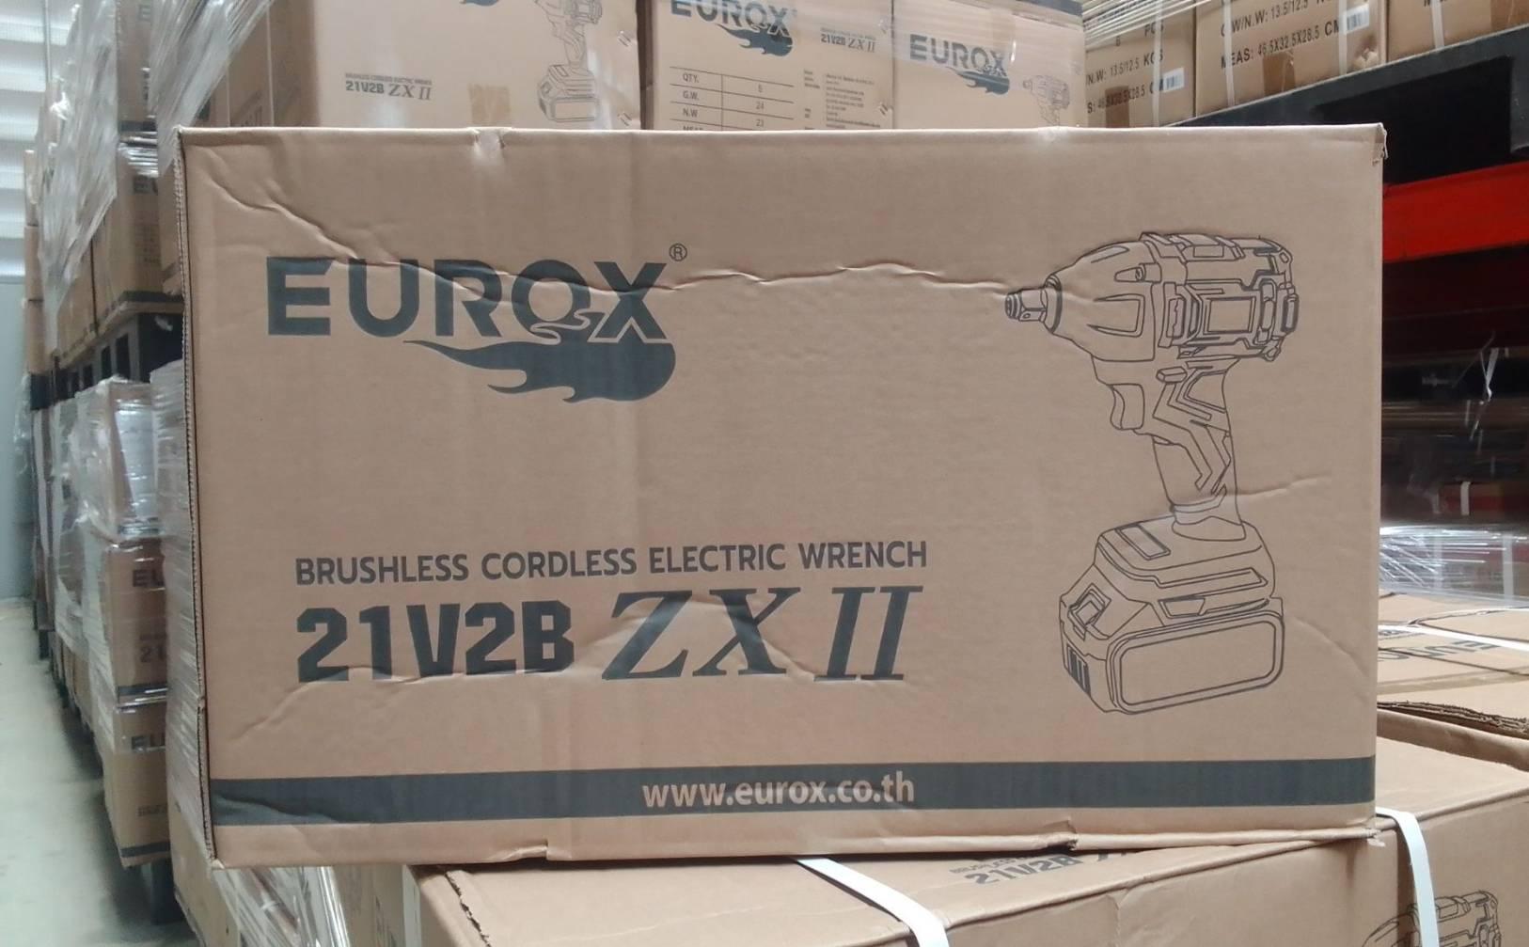
7. การรับประกัน
ระยะเวลารับประกัน (เดือน) | 6 ระบุ
ประเภทการรับประกัน | เครื่องมือไร้สาย
เงื่อนไขการรับประกัน | ห้ามดัดแปรง หรือใช้งานผิดประเภท

8. ข้อมูล สคบ.
ชื่อสินค้า | บล็อคแบต 21V ไร้แปรงถ่าน EUROX ZX II
ผลิตจากประเทศ | PRC
จัดจำหน่ายโดย | บริษัท คิงบางกอก อินเตอร์เทรด จำกัด
 | 541,543,545 ซอย 39/1 แขวงท่าแร้ง เขตบางเขน กรุงเทพมหานคร 10220 |  |  | รูป Barcode
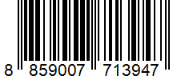
 | เลขประจำตัวผู้เสียภาษี: 0105545012035 สำนักงานใหญ่ | โทรศัพท์: 02-509-3850 | โทรสาร: 02-509-3856
บรรจุ | 1 ตัว/กล่อง
วิธีการใช้ | ใช้สำหรับขันชิ้นส่วนรถยนต์ ซ่อมเครื่องยนต์ เครื่องจักร งานซ่อมบำรุงทั่วไป
คำเตือน | ขณะใช้งานหรือเลิกใช้งาน ควรเก็บอุปกรณ์ให้พ้นมือเด็กเพื่อความปลอดภัย
ราคา | ระบุ ณ จุดขาย
วันที่ผลิต

9. ข้อควรระวัง
คำเตือน | ขณะใช้งานหรือเลิกใช้งาน ควรเก็บอุปกรณ์ให้พ้นมือเด็กเพื่อความปลอดภัย
ข้อแนะนำในการใช้งาน

MK

เลขที่ SKU : 05-060-011 วันที่ : 21/09/2023
1. ข้อมูลสินค้า |  |  |  |  |  | รูปสินค้าตัวจริง
ประเภท (กลุ่มหลัก) | เครื่องมือไฟฟ้าไร้สาย |  | ประเภท (กลุ่มรอง) | เลื่อยจิ๊กซอไร้สาย
ชื่อภาษาไทย | บล็อคแบต 21V ไร้แปรงถ่าน EUROX ZX II |  | ชื่อภาษาอังกฤษ
รหัสสินค้า | 05-060-011 |  | Barcode | 8859007713947
สถานะสินค้า | M |  | รหัสทีมขาย
รุ่น (Model) |  |  | ยี่ห้อ | EUROX
สีตัวสินค้า | แดง |  | สีของบรรจุภัณฑ์ | ขาว - แดง
ทำจากวัสดุ | เหล็ก |  | ประเทศผู้ผลิต | PRC

2. ราคาสินค้า
ราคาตั้ง | 4,000.00 บาท |  |  |  |  | รูปแพ็คเกจตัวจริง
ราคาปลีก | 2,990.00 บาท
ราคาส่ง (SEMI) | 2,400.00 บาท
ราคาส่ง (S1) | 0.00 บาท | จำนวน | 0 ตัว
ราคาส่ง (S2) | 0.00 บาท | จำนวน | 0 ตัว
ราคาส่ง (S3) | 0.00 บาท | จำนวน | 0 ตัว
ราคา (ผจก) | 0.00 บาท
ราคาปลีก MT | 2,990.00 บาท
ราคาส่ง MT | 2,400.00 บาท
ต้นทุนปัจจุบัน 1,160.97 บาท |  |  | ต้นทุก Lot ที่ผ่านมา 1,243.52 บาท
 |  |  |  |  |  | รูปอุปกรณ์ภายในกล่องตัวจริง
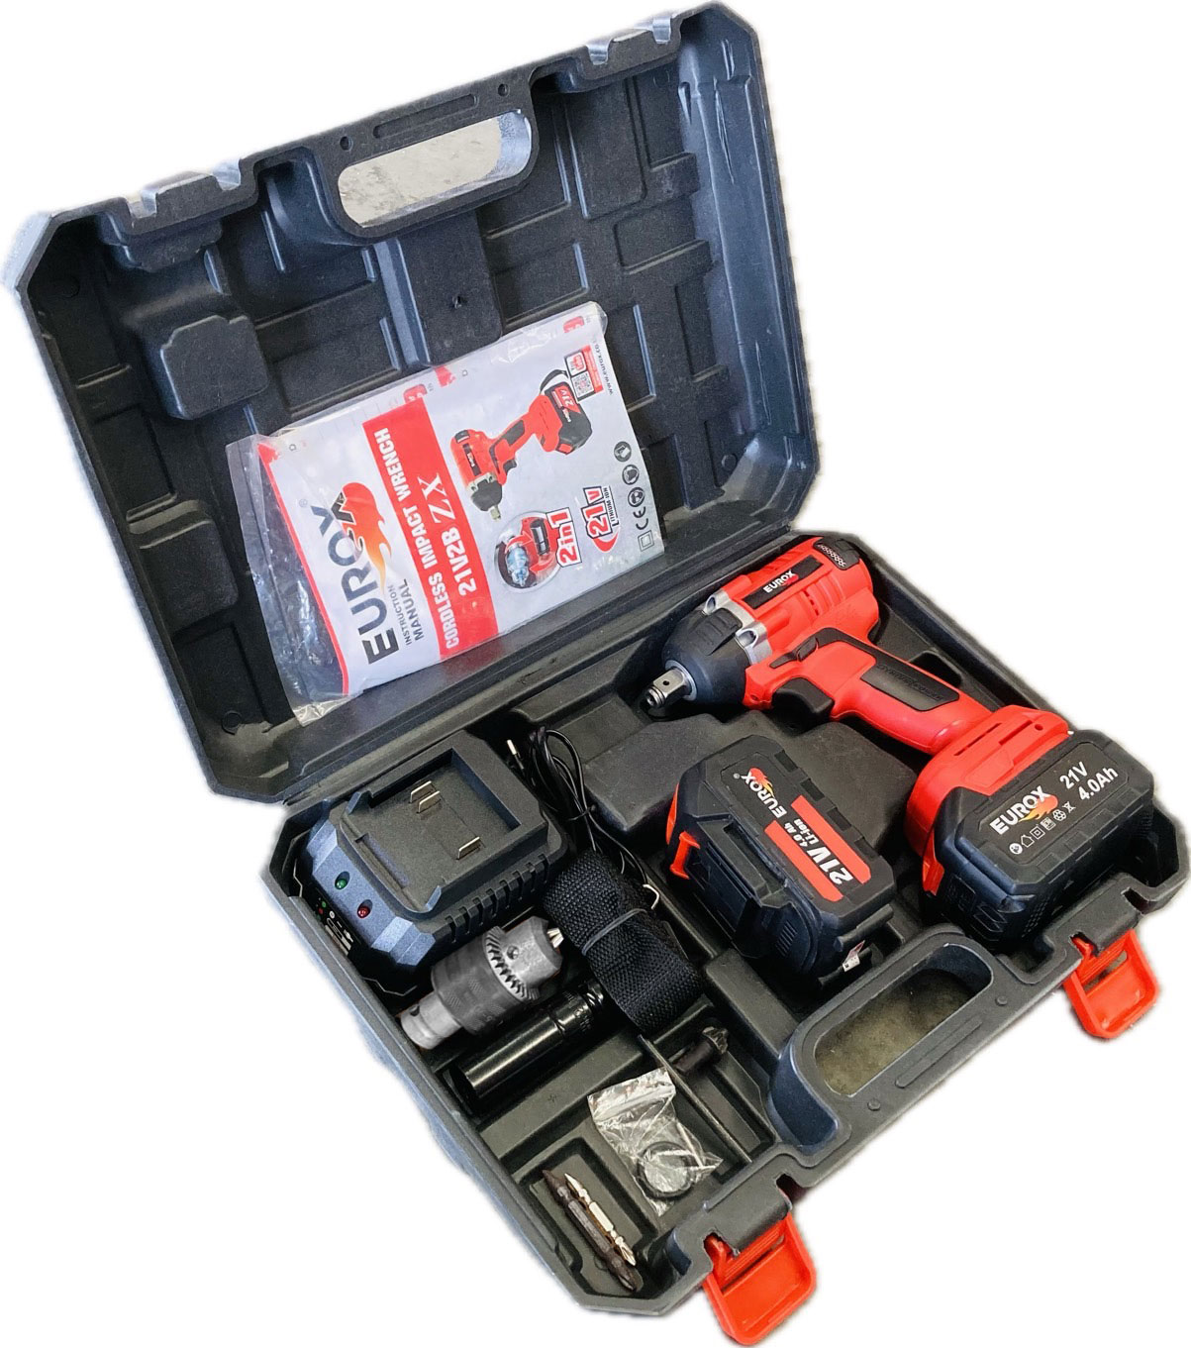
3. โปรโมชั่น
ราคาปลีก | 2,990.00 บาท | จำนวน | 1 ตัว | GP | 61.17%
ราคาพิเศษ 1 | 0 บาท | จำนวน | 0 ตัว | GP | 0.00%
ราคาพิเศษ 2 | 0 บาท | จำนวน | 0 ตัว | GP | 0.00%
ระยะเวลา | -
เป้าต่อเดือน
MT1 | 400 ตัว | MT2 | 70 ตัว | TT2 | 0 ตัว
ONL | 0 ตัว | OUL/TT1 | 0 ตัว
สถานะใหม่ | -
หมายเหตุการจัดโปร | - |  |  |  |  | ใบโปร/ใบขาย

4. ช่องทางการขายสินค้า
ช่องทางขาย
MT1 | [ ] | MT2 | [ ] | TT2 | [ ]
OUL/TT1 | [ ] | ONL | [ ]
ช่องทางลูกค้า
MT | [ ] | SEMI | [ ] | T2-T3 | [ ]
TN | [ ] | ONL | [ ] | TV | [ ]
อื่นๆ | [ ] ระบุ

5. VDO Utility
ไม่มีข้อมูล

